MEM CÁLCULO CORPO
MEMÓRIA DE CÁLCULO

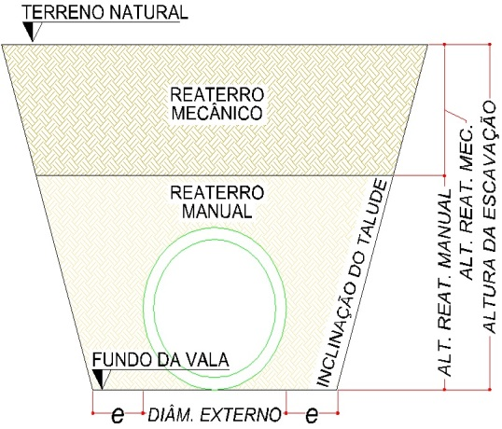
DADOS DA TUBULAÇÃO:
DIÂMETRO NOMINAL | DIÂMETRO EXTERNO | TALUDE | e (AFASTAM. LATERAL) | ALTURA REATERRO MANUAL | COBRIMENTO MÍNIMO | PESO LINEAR
MM | M | % | M | M | M | T/KM
400 | 0.48 | 12.00% | 0.40 | 0.30 | 0.55 | 0.22
600 | 0.72 | 12.00% | 0.50 | 0.30 | 0.55 | 0.43
800 | 0.96 | 12.00% | 0.60 | 0.30 | 0.55 | 0.61
1000 | 1.16 | 12.00% | 0.60 | 0.30 | 0.55 | 0.97 |  |  |  |  |  | 1.240
1200 | 1.39 | 12.00% | 0.60 | 0.30 | 0.55 | 1.40 |  |  |  |  |  | 0.240
1500 | 1.80 | 12.00% | 0.60 | 0.30 | 0.55 | 2.00 |  |  |  |  |  | 0.360
 |  |  |  |  |  |  |  |  |  |  |  | 0.072

DADOS DOS TRECHOS:
TRECHO |  |  | DIÂMETRO NOMINAL | COMPRIMENTO | COTA MONTANTE |  | COTA JUSANTE |  | ÁREA MÉDIA | Base Montante |  |  |  | Base Jusante |  |  | Área
 |  |  |  |  | TERRENO | TUBO | TERRENO | TUBO |  | b | b' | B' | B | b | b' | B | Montante | Jusante | Média
 |  |  | MM | M | M | M | M | M | M² | m | m | m | m | m | m | m | m² | m² | m²
BOCA DE BUEIRO TRIPLO |  |  | 1,000 | 20.00 | 99.680 | 97.880 | 99.728 | 98.058 | 4.45 | 2.36 | 2.43 | 2.71 | 2.79 | 2.36 | 2.71 | 2.76 | 4.63 | 4.27 | 4.45

QUANTIFICAÇÃO DA MOVIMENTAÇÃO DE TERRA:
TRECHO |  |  | ESCAVAÇÃO TOTAL | ESCAVAÇÃO MECÂNICA | ESCAVAÇÃO MANUAL | BOTA-FORA | REGULARI-ZAÇÃO | REATERRO MANUAL | REATERRO MECÂNICO

 |  |  | M³ | M³ | M³ | M³ | M² | M³ | M³
BOCA DE BUEIRO TRIPLO |  |  | 267.00 | 240.30 | 26.70 | 21.13 | 47.20 | 52.87 | 193.00 |  |  |  |  |  |  |  | 3.70 | 3.7 | 3.70
TOTAL |  |  | 267.00 | 240.30 | 26.70 | 21.13 | 47.20 | 52.87 | 193.00
QUANTIFICAÇÃO POR CADA DIAMETRO DE 1000 MM

OBS:
O cálculo do movimento de terra é realizado através do método das seções médias, conforme seção típica apresentada acima

O percentual de escavação mecânica em relação a escavação total é de : |  |  |  |  | 90.00%
O percentual de escavação manual em relação a escavação total é de: |  |  |  |  | 10.00%

DESCRIÇÃO DO MÉTODO DE CÁLCULO DA QUANTIFICAÇÃO DE MOVIMENTAÇÃO DE TERRA:
Escavação total = área média da vala de escavação x comprimento da rede
Escavação mecânica = escavação total x 90%
Escavação manual = escavação total - escavação mecânica
Bota Fora = área do tubo assentado x comprimento do trecho
Regularização de fundo de valas = base do fundo a vala (diâm. ext. + 2 x e) x comprimento do trecho
Aterro manual = área média da vala de escavação até a altura do reaterro manual x comprimento do trecho - Bota fora
Aterro mecânico = volume total escavado - bota fora - aterro manual

COMPOSIÇÃO 01 - ADMINISTRAÇÃO LOCAL

ITEM | CÓDIGO SINAPI | DESCRIÇÃO | UN | QUANT

1.04 |  | ADMINISTRAÇÃO LOCAL - UN
1.04.03 | 90778 | Engenheiro civil de obra pleno com encargos complementares | h | 32.00
1.04.05 | 90776 | Encarregado geral com encargos complementares | h | 85.00

SERVIÇOS PRELIMINARES
DEPOSITO = | 2 X2 = 4 | m²

